Sheet1
入库清单 |  |  |  |  | 箱单信息
义乌新库房地址：雪峰西路751号（高德导航义乌华鼎锦纶股份有限公司院里）接货电话：18072363466 上班时间：早8.30到晚19点， 收货人（客户代码CZ3187） |  |  | 客户代码:CZ3187
 |  |  | 运输方式:TIR卡航

 |  |  | CZ3187-0520-20

序号 | 产品信息 | 外箱箱唛 |  | 数量 | 图片 | 重量 | 体积 | 产品名 | 材质
1 | 37248-Y07U0001-B01 玩具收纳盒1个装 80套 申购：PR2605190240 | CZ3187-0520-20/1 |  | 10 | 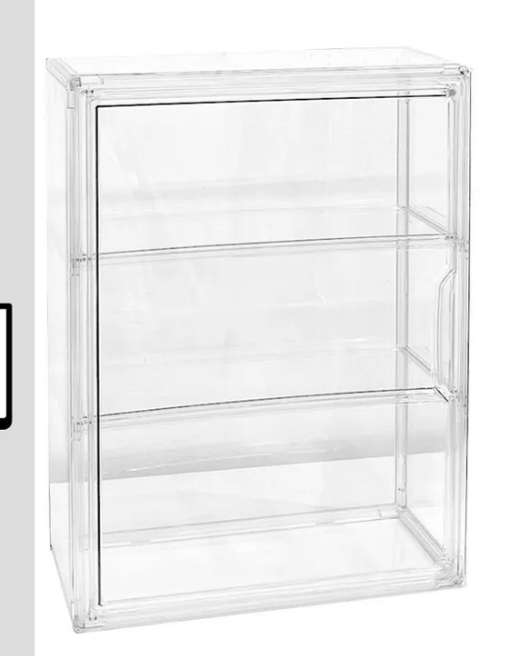 | 91.2 | 0.45 | 展示盒 | PVC
 |  | CZ3187-0520-20/2 |  | 10
 |  | CZ3187-0520-20/3 |  | 10
 |  | CZ3187-0520-20/4 |  | 10
 |  | CZ3187-0520-20/5 |  | 10
 |  | CZ3187-0520-20/6 |  | 10
 |  | CZ3187-0520-20/7 |  | 10
 |  | CZ3187-0520-20/8 |  | 10
2 | 40009-Y07U0001-A01 手办盒-3层 40套 申购：PR2605190239 | CZ3187-0520-20/9 |  | 10 | 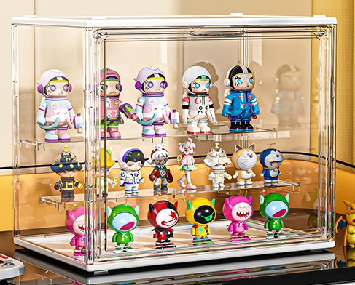 | 33.8 | 0.13 |  | PVC
 |  | CZ3187-0520-20/10 |  | 10
 |  | CZ3187-0520-20/11 |  | 10
 |  | CZ3187-0520-20/12 |  | 10
3 | 33645-Y07U0003-B01 玩具收纳盒2个装 40套 申购：PR2605200062 | CZ3187-0520-20/13 |  | 5 | 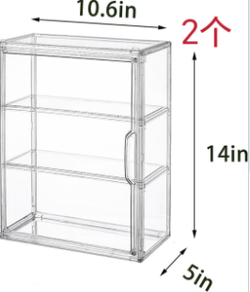 | 92 | 0.44 |  | PVC
 |  | CZ3187-0520-20/14 |  | 5
 |  | CZ3187-0520-20/15 |  | 5
 |  | CZ3187-0520-20/16 |  | 5
 |  | CZ3187-0520-20/17 |  | 5
 |  | CZ3187-0520-20/18 |  | 5
 |  | CZ3187-0520-20/19 |  | 5
 |  | CZ3187-0520-20/20 |  | 5

 |  |  |  |  |  | 总重量 | 总体积 | 密度
 |  |  |  |  |  | 217 | 1.02 | 212.75

